Página1
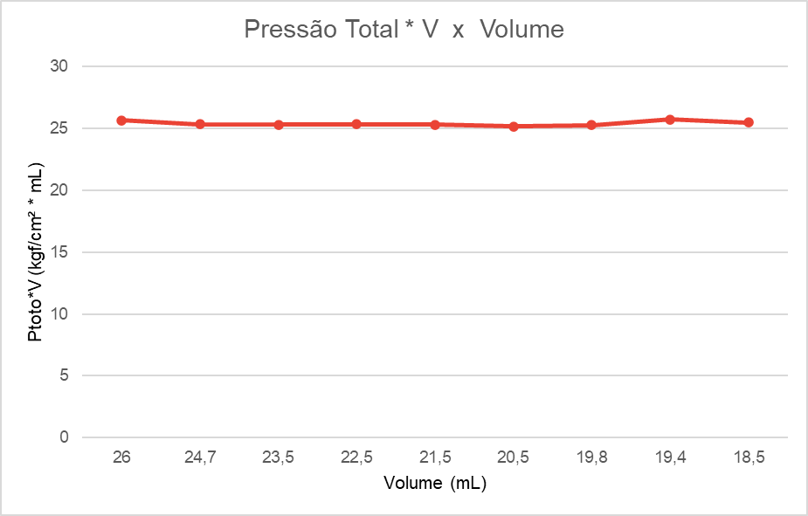
Pressão versus Inverso de V

 |  |  |  |  |  |  |  |  |  |  |  |  |  |  |  |  |  |  |  | Número de MOLS
 |  |  |  |  |  |  |  |  |  |  |  |  |  |  |  |  |  |  |  | n = PV/RT | 0.00100797 | 1.01E-03
Volume | Incerteza 1/V | Incerteza pressao | Incerteza Volume | Pressão (Pman) | Inverso de V (1/V) | 1/V (valor) |  |  |  |  |  |  |  |  |  |  |  |  |  | Incerteza de n
26 | 0.0007 | 0.01 | 0.5 | 0.03 | 1/26 | 0.0385 |  |  |  |  |  |  |  |  | Resultado MMQ
24.7 | 0.0008 | 0.01 | 0.5 | 0.07 | 1/24,7 | 0.0405
23.5 | 0.0009 | 0.01 | 0.5 | 0.12 | 1/23,5 | 0.0426
22.5 | 0.0010 | 0.01 | 0.5 | 0.17 | 1/22,5 | 0.0444 |  |  |  |  |  |  |  |  | a | 25.4691 |  | temperatura kelvin | R | volume em m^3 | Ptot em pascal
21.5 | 0.0011 | 0.01 | 0.5 | 0.22 | 1/21,5 | 0.0465 |  |  |  |  |  |  |  |  | b | -0.9599 | 0.9599 | 299.15 | 8.371 | 0.000026 | 97082.16589
20.5 | 0.0012 | 0.01 | 0.5 | 0.27 | 1/20,5 | 0.0488 |  |  |  |  |  |  |  |  | delta a | 0.6678
19.8 | 0.0013 | 0.01 | 0.5 | 0.32 | 1/19,8 | 0.0505 |  |  |  |  |  |  |  |  | delta b | 0.0311
19.4 | 0.0013 | 0.01 | 0.5 | 0.37 | 1/19,4 | 0.0515
18.5 | 0.0015 | 0.01 | 0.5 | 0.42 | 1/18,5 | 0.0541
 |  |  |  |  |  |  |  |  |  |  |  |  |  |  |  | Ptot | Ptot.V | Média | Incerteza
 |  |  |  | Ptot |  |  |  |  |  |  |  |  |  |  |  | 0.9899 | 25.73810863 | 25.4703 | 0.1899
 |  |  |  |  |  |  |  |  |  |  |  |  |  |  |  | 1.0299 | 25.4392
 |  |  |  |  |  |  |  |  |  |  |  |  |  |  |  | 1.0799 | 25.3783
 |  |  |  |  |  |  |  |  |  |  |  |  |  |  |  | 1.1299 | 25.4234 | Numero de fatores
 |  |  |  |  |  |  |  |  |  |  |  |  |  |  |  | 1.1799 | 25.3684 | 9
 |  |  |  |  |  |  |  |  |  |  |  |  |  |  |  | 1.2299 | 25.2135
 |  |  |  |  |  |  | MMQ |  |  |  |  |  |  |  |  | 1.2799 | 25.3426
 |  |  |  |  |  |  |  |  |  |  |  |  |  |  |  | 1.3299 | 25.8006
 |  |  |  |  |  |  |  |  |  |  |  |  |  |  |  | 1.3799 | 25.5287
 | 10000 |  |  | 384.6154 |  |  | 14.79289941 |  |  | 300 |  |  | 11.53846154
 | 10000 |  |  | 404.8583 |  |  | 16.39102428 |  |  | 700 |  |  | 28.34008097
 | 10000 |  |  | 425.5319 |  |  | 18.10774106 |  |  | 1200 |  |  | 51.06382979 |  |  | Incerteza Ptot | Incerteza Ptot.V
 | 10000 |  |  | 444.4444 |  |  | 19.75308642 |  |  | 1700 |  |  | 75.55555556 |  |  | 0.0312 | 0.9503
 | 10000 |  |  | 465.1163 |  |  | 21.63331531 |  |  | 2200 |  |  | 102.3255814 |  |  | 0.0312 | 0.9269
 | 10000 |  |  | 487.8049 |  |  | 23.7953599 |  |  | 2700 |  |  | 131.7073171 |  |  | 0.0312 | 0.9106
 | 10000 |  |  | 505.0505 |  |  | 25.50760127 |  |  | 3200 |  |  | 161.6161616 |  |  | 0.0312 | 0.9011
 | 10000 |  |  | 515.4639 | 4173.4262 |  | 26.57030503 | 195.7697403 |  | 3700 | 19900 |  | 190.7216495 | 979.8956644 |  | 0.0312 | 0.8933
 | 10000 |  |  | 540.5405 |  |  | 29.2184076 |  |  | 4200 |  |  | 227.027027 |  |  | 0.0312 | 0.8873
<o²> | 90000 |  | <x> | 0.0464 |  | <x²> | 0.0022 |  | <y> | 0.2211 |  | <xy> | 0.0109 |  |  | 0.0312 | 0.8895
 |  |  |  |  |  |  |  |  |  |  |  |  |  |  |  | 0.0312 | 0.8992
 |  |  |  |  |  |  |  |  |  |  |  |  |  |  |  | 0.0312 | 0.8996
 |  |  |  |  |  |  |  |  |  |  |  |  |  |  |  |  |  | Soma Ptot.V | Incerteza da soma | Media Ptot.V | Incerteza da Media da reta Ptot.V
 |  |  |  |  |  |  |  |  |  |  |  |  |  |  |  |  |  | 229.2327129 | 2.71983 | 25.47030143 | 0.3022031856

